Meta
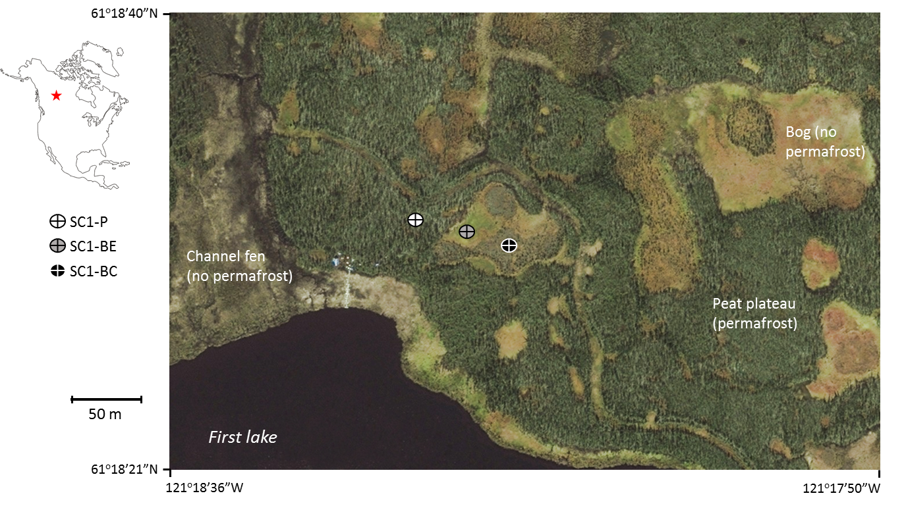
Columns B,C,D,M
Data from Julie Talbot, Nicolas Pelletier
Some published here: https://journals.sagepub.com/doi/abs/10.1177/0959683617693899

Column H (saturated horizontal hydraulic conductivity)
Data from https://link.springer.com/article/10.1007/s10040-012-0935-2

Peat plateau: | Plateau with permafrost, black spruce canopy. Permafrost aggradation started 1235 cal. yr BP | SC1-P on map
Transition: | Thermokarst bog thawed 76 cal. yr BP (transition zone) | SC1-BE on map
Bog: | Thermokarst bog, thawed 532 cal. yr BP | SC1-BC on map

